缺陷报告
项目名称： | 软件特性测试
任务名称： | openEuler 22.03_LTS RISC-V版本VLC特性测试
任务编号 | 缺陷编号 | 用例编号 | 缺陷名称 | 缺陷描述 | 严重程序 | 优先级 | 问题类型 | 前置条件 | 环境配置 | 操作步骤 | 输入数据 | 预期结果 | 实际结果 | 其他说明 | 提交人员 | 提交时间 | 附件
 | TB00001 | TC00005 | 视频文件播放失败 | vlc播放视频文件时播放器黑屏，在系统中查看vlc有音频输出但是听不到声音 |  |  |  | 按照安装说明中成功安装并启动vlc | 物理机：Ubunntu 22.04.1 LTS x86_64 | 1、新建名为download的文件夹 2、右键文件夹打开终端，通过wget命令下载demo1视频文件 3、打开vlc 4、点击桌面图标Home>download 5、拖拽demo1图标至vlc中 |  | 播放成功，有正常的画面和声音输出 | 播放失败，设备没有声音，但系统检测到vlc有音频输出，vlc播放器黑屏 |  | 程龙灿 |  | 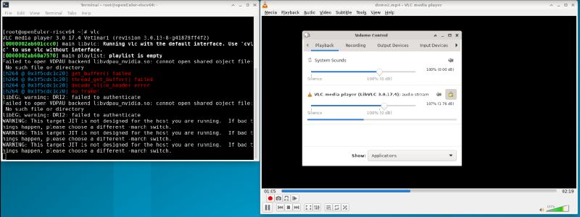
 | TB00002 | TC00006 | 音频文件播放失败 | vlc播放音频文件时无声，在系统中查看vlc有音频输出 |  |  |  | 按照安装说明中成功安装并启动vlc | 物理机：Ubunntu 22.04.1 LTS x86_64 | 1、打开vlc 2、右键文件夹打开终端，通过wget命令下载music1文件 3、点击桌面图标Home>download 4、拖拽music1图标至vlc中 |  | 播放成功，能听到声音，系统显示有vlc正常的音频输出 | 播放失败，听不到声音，系统显示vlc有音频输出 |  | 程龙灿 |  | 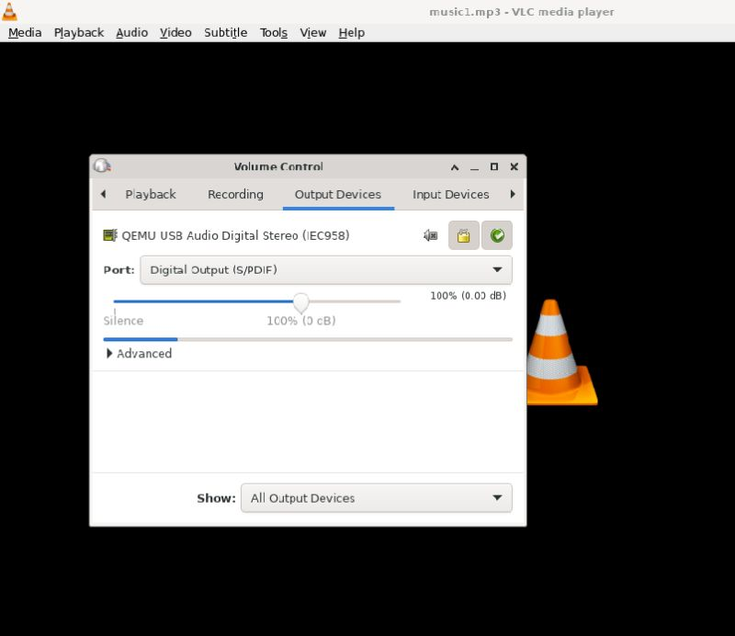
 | TB00003 | TC00010 | 视频文件播放无画面 | vlc播放视频文件时黑屏 |  |  |  | 按照安装说明中成功安装并启动vlc | 物理机：Ubunntu 22.04.1 LTS x86_64 | 1、点进媒体菜单 2、打开文件菜单项 3、依次点击Home>download>demo1 4、点击对话框右上角open |  | demo1成功播放，播放器有画面，能听到声音 | demo1无法正常播放，播放器黑屏，能听到声音 | 测试时判断为输出设置原因 | 程龙灿 |  | 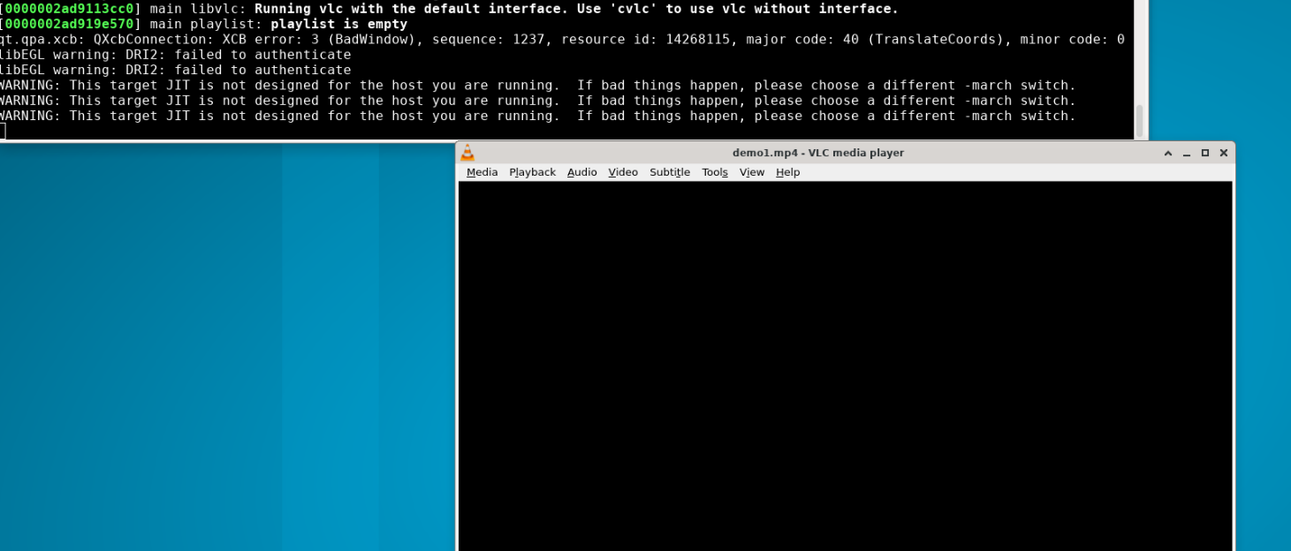
 | TB00004 | TC00013 | 网络流播放失败 | vlc通过网络流播放报错 |  |  |  | 按照安装说明中成功安装并启动vlc | 物理机：Ubunntu 22.04.1 LTS x86_64 | 1、点击Media 2、点击Open Network Stream 3、在文本框中输入https://stream7.iqilu.com/10339/upload_transcode/202002/18/20200218114723HDu3hhxqIT.mp4后点击Play |  | 成功播放视频 | 播放失败，软件和终端弹出报错提醒 |  | 程龙灿 |  | 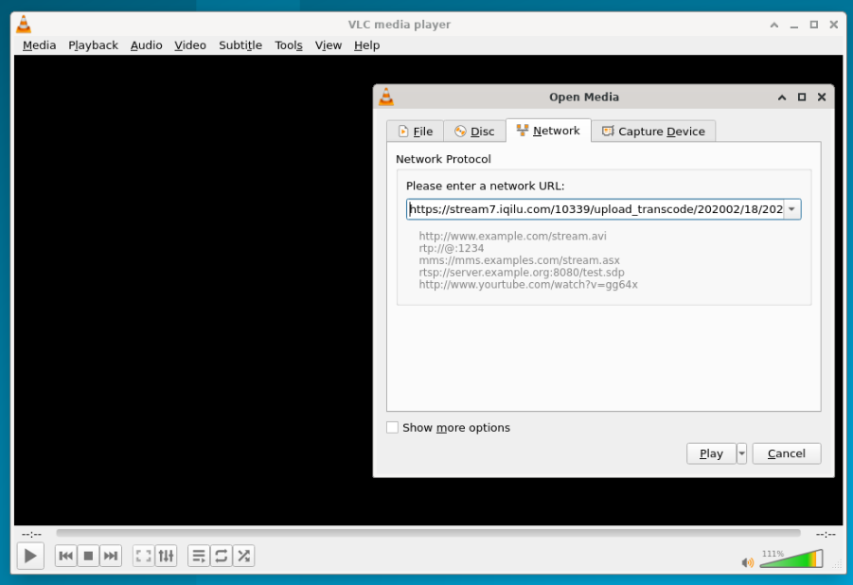
 | TB00005 | TC00029 | 音频录制失败 | vlc录制音频时无法按照使用说明选择功能项 |  |  |  | 按照安装说明中成功安装并启动vlc | 物理机：Ubunntu 22.04.1 LTS x86_64 | 1、点击Media>Open capture Device 2、选择capture mode中的Video camera模式 3、点击Play旁的箭头选择Convert 4、在Profile中选择Audio-MP3 5、点击下方的Browse更改保存位置与文件名 6、点击start开始录制 7、点击停止按钮后音频将保存在预设文件中 |  | 录制功能正常，预设文件夹中有录制音频 | 录制失败，系统弹出提示框报错 | 使用说明中显示capture mode有Direct show选项，实际测试中并无此选项 | 程龙灿 |  |  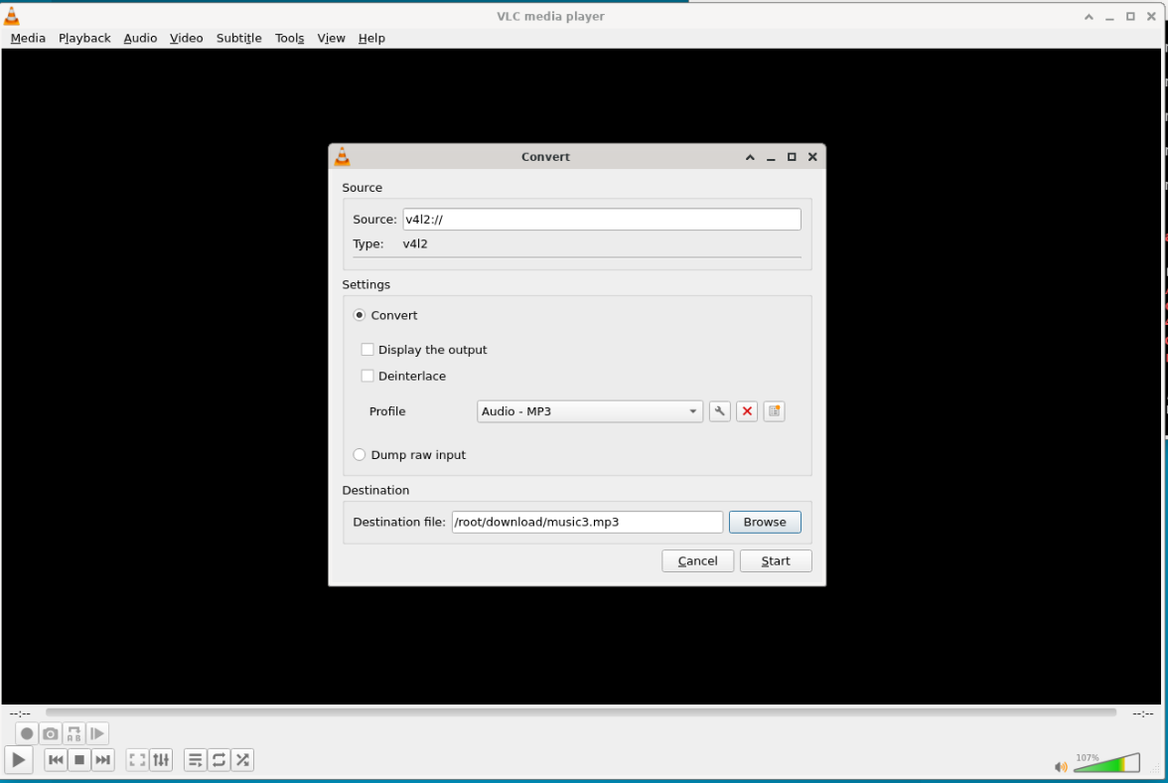
 | TB00006
 | TB00007
 | TB00008
 | TB00009
 | TB00010
 | TB00011
 | TB00012
 | TB00013
 | TB00014
 | TB00015
 | TB00016
 | TB00017
 | TB00018
 | TB00019
 | TB00020
 | TB00021
 | TB00022
 | TB00023
 | TB00024
 | TB00025
 | TB00026
 | TB00027
 | TB00028
 | TB00029
 | TB00030
 | TB00031
 | TB00032
 | TB00033
 | TB00034
 | TB00035
 | TB00036
 | TB00037
 | TB00038

